Fig 1
Figure 1 : Les achats du Ministère des Armées de 2012 à 2021 par catégorie de fournisseurs
M€
 | 2012 | 2013 | 2014 | 2015 | 2016 | 2017 | 2018 | 2019 | 2020 | 2021
Paiements totaux du Ministère des Armées | 16,640 | 16,877 | 16,381 | 17,630 | 17,988 | 18,834 | 19,363 | 20,767 | 22,042 | 23,773
Paiements aux entreprises résidentes | 14,172 | 14,223 | 13,331 | 14,058 | 13,831 | 15,440 | 15,780 | 16,753 | 18,058 | 20,010
Paiements aux entreprises non résidentes | 647 | 696 | 585 | 676 | 784 | 821 | 898 | 1,114 | 1,197 | 1,260
Autres | 1,821 | 1,958 | 2,465 | 2,896 | 3,373 | 2,573 | 2,685 | 2,900 | 2,787 | 2,503

Figure 1 : Évolution des paiements du ministère des armées à ses fournisseurs entre 2012 et 2021 (en M€)

Note de lecture : En 2021, les paiements totaux du ministère des armées à ses fournisseurs est de 23,773 milliards d'euros.
Champ : Paiements directs effectués au titre d'achats de biens et de services, en euros courants.
Source : Répertoire des entreprises fournisseurs de la défense (REFD) - OED.

Fig 3
Figure 3 : Paiements directs aux entreprises résidentes en France et crédits de paiement par programme de la mission "Défense" en 2021
 | Achats de biens et de services | Consommation de crédits de paiement
P212 : Soutien de la politique de défense | 711 | 1,245
P144 : Environnement et prospective de la politique de défense | 1,244 | 1,736
P178 : Préparation et emploi des forces | 7,463 | 11,182
P146 : Equipement des forces | 9,703 | 14,217

Figure 3 : Paiements directs aux entreprises résidentes en France et crédits de paiement par programme de la mission "Défense" en 2021

En M€

Note de lecture : En 2021, Les paiements aux entreprises résidentes en France du programme 146 ont été de 9,703 Md€.
Champ : Pour les paiements aux entreprises, entreprises résidentes des secteurs marchands. Pour les consommations de crédits de paiement, dépenses en comptabilité budgétaire hors dépenses de personnel (hors Titre 2).
Sources : Répertoire des entreprises fournisseurs de la défense (REFD) - OED ; Rapport annuel de performance 2021 - Direction du Budget.

Fig 4
Figure 4 : Paiements du ministère des armées aux entreprises résidentes en France par catégorie d'entreprises et programme en 2021

 | GE | ETI | PME (hors Micro) | MICRO
Autres programmes | 53.76 | 26.56 | 17.2 | 2.48
Liens entre la nation et son armée (P167) | 3.34 | 70.53 | 16.33 | 9.8
Programmes liés au plan de relance (P362 et P363) | 19.52 | 36.75 | 37.6 | 6.14
Soutien de la politique de défense (P212) | 48.29 | 17.92 | 25.55 | 8.23
Environnement et prospective de la politique de défense (P144) | 66.44 | 17.23 | 13.02 | 3.3
Préparation et emploi des forces (P178) | 51.28 | 29 | 16.54 | 3.18
Equipement des forces (P146) | 82.25 | 13.06 | 4.29 | 0.39

Figure 4 : Paiements du ministère des armées aux entreprises résidentes en France par catégorie d'entreprises et programme en 2021

Note de lecture : En 2021, 66 % des paiements du programme 144 ont été versés à des grandes entreprises.
Champ : Entreprises résidentes des secteurs marchands, soit un total des achats de 16,9 milliards d'euros.
Source : Répertoire des entreprises fournisseurs de la défense (REFD) - OED.

Fig 5
Figure 5 : Répartition sectorielle des paiements du ministère des Armées aux entreprises résidentes en France en 2021 (en M€)

Secteurs | Paiements en M€
Autres activités | 210.5
Enseignement, santé humaine et action sociale | 251.8
Information et communication | 824.8
Activités scientifiques et techniques et services administratifs et de soutien | 961.6
Construction | 1,403.8
Commerce | 1,507.7
Industrie | 11,738.6

Figure 5 : Répartition sectorielle des paiements du ministère des Armées aux entreprises résidentes en France en 2021 (en M€)

Note de lecture : En 2021, le ministère des armées a acheté pour 11,739 milliards d'euros aux entreprises résidentes des industries manufacturières et extractives.
Champ : Entreprises résidentes des secteurs marchands, soit un total des achats de 16,9 milliards d'euros.
Source : Répertoire des entreprises fournisseurs de la défense (REFD) - OED

Fig 6
Figure 6 : Répartition sectorielle des paiements du ministère des Armées aux PME résidentes en France en 2021 (en M€)

 |  | paiement | Microentreprises | paiement | PME | paiement
 |  | Microentreprises | Nombre de microentreprises | PME (hors micro) | Nombre de PME (hors micro) | PME
 | Autres activités | 22.5 | 1201 | 48.2 | 463 | 70.7
Administration publique, enseignement, santé humaine et action sociale | Enseignement, santé humaine et action sociale | 15.9 | 991 | 64.4 | 946 | 80.3
Information et communication | Information et communication | 23.5 | 439 | 87.7 | 398 | 111.2
Construction | Construction | 67.2 | 1234 | 308.3 | 1270 | 375.5
Commerce de gros et de détail, transports, hébergement et restauration | Commerce | 78.2 | 3361 | 419.4 | 2781 | 497.7
Activités scientifiques et techniques ; services administratifs et de soutien | Activités scientifiques et techniques et services administratifs et de soutien | 88.1 | 2258 | 414.5 | 1398 | 502.6
Industries manufacturières, industries extractives et autres | Industrie | 47.2 | 1417 | 490.6 | 1902 | 537.9

Figure 6 : Répartition sectorielle des paiements du ministère des Armées aux PME résidentes en France en 2021 (en M€)

Note de lecture : En 2021, le ministère des armées a acheté pour 47 millions d'euros aux microentreprises résidentes en France des industries manufacturières et extractives.
Champ : PME résidentes des secteurs marchands soit un total des achats de 2,176 milliards d'euros.
Source : Répertoire des entreprises fournisseurs de la défense (REFD) - OED

Fig 7
Région | Montant paiements 2021 | Nombre de PME 2021
Île-de-France | 747,600,442 | 3960
Provence-Alpes-Côte d'Azur | 285,671,150 | 1802
Auvergne-Rhône-Alpes | 179,833,999 | 2115
Occitanie | 146,969,783 | 1400
Grand Est | 107,077,871 | 1817
Bretagne | 97,812,621 | 1092
Hauts-de-France | 92,239,479 | 728
Nouvelle - Aquitaine | 84,778,058 | 1874
Centre-Val de Loire | 56,433,987 | 760
Pays de la Loire | 45,232,156 | 682
Normandie | 39,245,647 | 571
Guyane | 17,907,053 | 318
Bourgogne-Franche-Comté | 15,084,247 | 609
La Réunion | 14,991,184 | 542
Martinique | 14,744,392 | 280
Corse | 8,794,899 | 202
Guadeloupe | 3,169,855 | 110
Mayotte | 2,701,676 | 100
Champ : Entreprises fournisseurs du ministère des Armées en France en 2021
Sources : SIRUS 2021 – INSEE, REFD 2021 - OED

Figure 7 : Répartition régionale des paiements aux PME fournisseurs du ministère des Armées en 2021
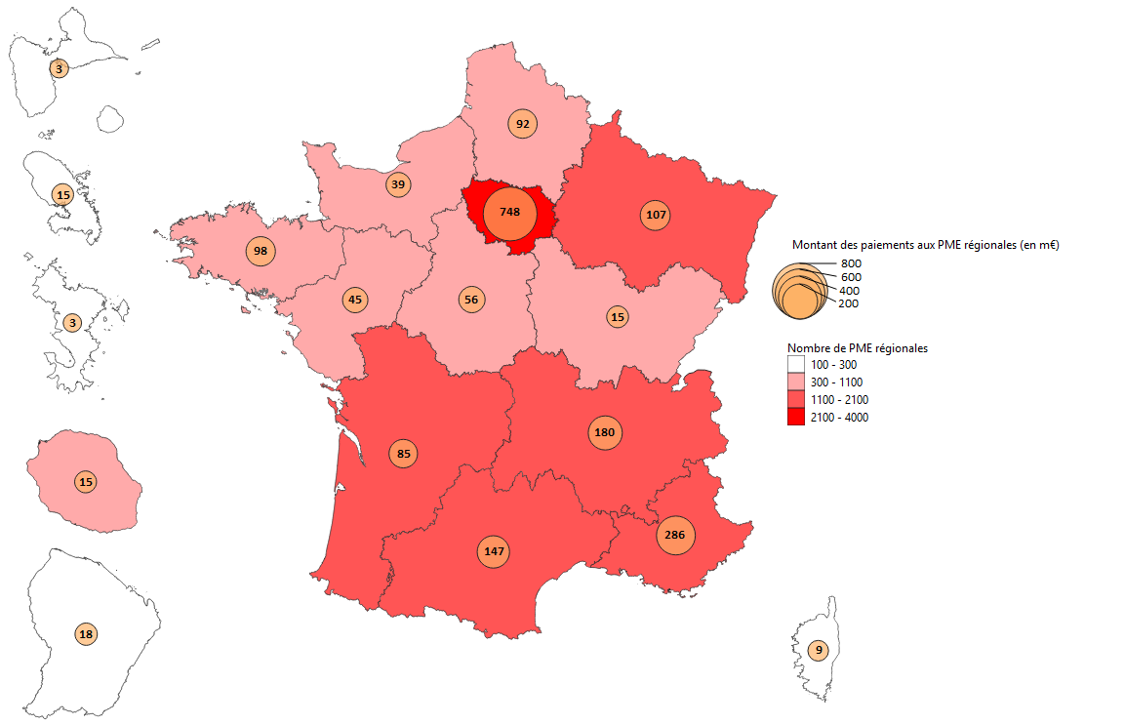

Note de lecture : En 2021, le montant des paiements du ministère des Armées aux 3 960 PME (y compris les micro-entreprises) d’Île-de-France est de 748 millions d’euros.
Champ : PME résidentes des secteurs marchands.
Source : Répertoire des entreprises fournisseurs de la défense (REFD) - OED

Fig 8
Région | Part d'emploi (en %)
Corse | 0.9
Bourgogne-Franche-Comte | 1.4
Normandie | 2.1
Pays de la Lore | 2.2
Hauts-de-France | 3.0
Centre-Val de Loire | 3.9
Bretagne | 5.6
Grand Est | 5.9
Nouvelle-Aquitaine | 6.9
Auvergne-Rhône-Alpes | 7.8
Occitanie | 8.0
Départements et régions d'outre-mer | 9.2
Provence-Alpes-Côte d'Azur | 12.4
Ile-de-France | 30.7
Champ : Entreprises régionales fournisseurs du ministère des Armées en France en 2021
Sources : SIRUS 2021 – INSEE, REFD 2021 - OED

Figure 8 : Part des emplois directement liés aux paiements aux PME fournisseurs du ministère des Armées en 2021
Corse | 0.0086798496536
Bourgogne-Franche-Comte | 0.014050590142
Normandie | 0.021004778021
Pays de la Lore | 0.022100496891
Hauts-de-France | 0.030409062015
Centre-Val de Loire | 0.03891520014
Bretagne | 0.056077326446
Grand Est | 0.059279536209
Nouvelle-Aquitaine | 0.06905796811
Auvergne-Rhône-Alpes | 0.078376350798
Occitanie | 0.08009533136
Départements et régions d'outre-mer | 0.09172064132
Provence-Alpes-Côte d'Azur | 0.12351557772
Ile-de-France | 0.30671729117

Note de lecture : En 2021, 30,7 % des emplois directement liés aux paiements au ministère aux PME sont localisés en Île-de-France.
Champ : PME résidentes des secteurs marchands.
Source : Répertoire des entreprises fournisseurs de la défense (REFD) - OED

